Chi tiết địa chất
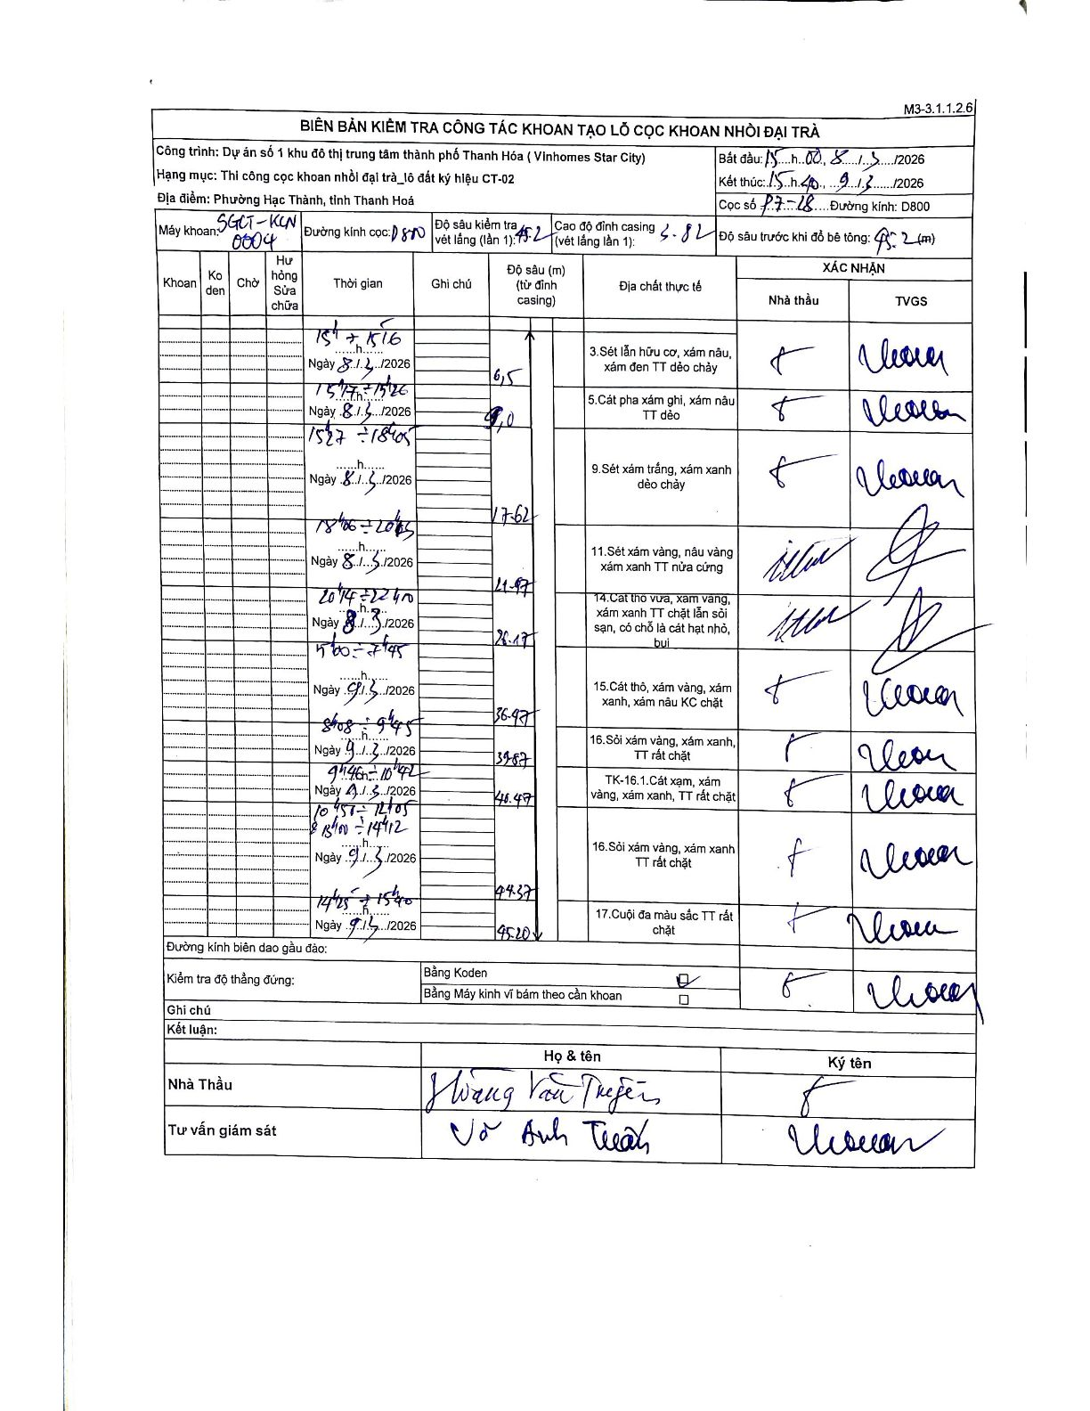
Dự án | Star City Thanh Hóa
Hạng mục | Thi công cọc khoan nhồi, tường vây cho các hạng mục_Lô CT-02
Tên bộ phận | Lô đất CT-02
Số hiệu cọc | P7-28
Tên Máy khoan | SGCT-KCN0004
Đường kính | D800
Bắt đầu thi công | 15:00 08/03/2026
Kết thúc thi công | 15:40 09/03/2026

Địa chất TT | Đường kính | Mô tả lớp thiết kế | Từ (h) | Đến (h) | Cao độ từ | Cao độ đến | T.Gian (h) | Dài (m) | V (m/h) | Ghi chú
3 | D800 | Sét lẫn hữu cơ, xám nâu, xám đen TT dẻo chảy | 15:00 08/03/2026 | 15:16 08/03/2026 | -0.82 | -6.5 | 0.27 | 6.5 | 21.3
5 | D800 | Cát pha xám ghi, xám nâu TT dẻo | 15:17 08/03/2026 | 15:26 08/03/2026 | -6.5 | -9 | 0.15 | 2.5 | 16.67
9 | D800 | Sét xám trắng, xám xanh dẻo chảy | 15:27 08/03/2026 | 18:05 08/03/2026 | -9 | -17.62 | 2.63 | 8.62 | 3.27
11 | D800 | Sét xám vàng, nâu vàng xám xanh TT nửa cứng | 18:06 08/03/2026 | 20:05 08/03/2026 | -17.62 | -21.97 | 1.98 | 4.35 | 2.19
14 | D800 | Cát thô vừa, xám vàng, xám xanh TT chặt lẫn sỏi sạn, có chỗ là cát hạt nhỏ, bụi | 20:14 08/03/2026 | 22:40 08/03/2026 | -21.97 | -26.17 | 2.43 | 4.2 | 1.73
15 | D800 | Cát thô, xám vàng, xám xanh, xám nâu KC chặt | 05:00 09/03/2026 | 07:45 09/03/2026 | -26.17 | -36.47 | 2.75 | 10.3 | 3.75
16 | D800 | Sỏi xám vàng, xám xanh, TT rất chặt | 08:08 09/03/2026 | 09:45 09/03/2026 | -36.47 | -39.57 | 1.62 | 3.1 | 1.92
8 | D800 | Cát xám, xám vàng, xám xanh, TT rất chặt | 09:46 09/03/2026 | 10:42 09/03/2026 | -39.57 | -40.47 | 0.93 | 0.9 | 0.96
16 | D800 | Sỏi xám vàng, xám xanh TT rất chặt | 10:57 09/03/2026 | 14:12 09/03/2026 | -40.47 | -44.37 | 3.25 | 3.9 | 1.2 | Khoan từ 10:57-12:05 và 13:00-14:12
17 | D800 | Cuội đa màu sắc TT rất chặt | 14:25 09/03/2026 | 15:40 09/03/2026 | -44.37 | -45.2 | 1.25 | 0.83 | 0.66

ẢNH BIÊN BẢN GỐC

